Solicitud gráfica
 | Área: | Matemáticas |  |  | Fecha:
 | Grado: | 9 |  |  | 2016-03-17
 | Título del tema: | La circunferencia y las relaciones entre sus elementos |  |  | ¿Cuaderno de estudio o recurso? | Recurso
 | Editor: | Adriana Ma. Pachón |  |  | Motor del recurso | Diaporama F1

 | Código guión o recurso: | MA_09_10_CO_REC160 | ← Para determinar este código, visite la hoja de Ayuda
 |  |  |  |  | ESPECIFICACIÓN DE ARCHIVOS A ENTREGAR
Núm. | Archivo Shutterstock o ruta en web | Imagen para: | Tipo | Ubicación de la imagen en el recurso Diaporama F1 | Nombre imagen SMALL | Tamaño imagen SMALL | Nombre imagen ZOOM | Tamaño imagen ZOOM | Descripción | Observaciones
IMG01 | 33830233 | Recurso Diaporama F1 | Fotografía | Contenido | MA_09_10_CO_REC160_IMG01.png | 950 x 608 px |  |  | 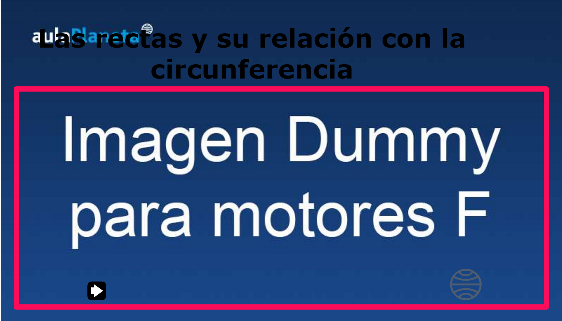 El fondo debe ser blanco y dejar espacio en la parte superior, pues hay un título que se debe ver en la imagen. Pantalla 1
IMG02 | Ver descripción | Recurso Diaporama F1 | Ilustración | Contenido | MA_09_10_CO_REC160_IMG02.png | 950 x 608 px |  |  | 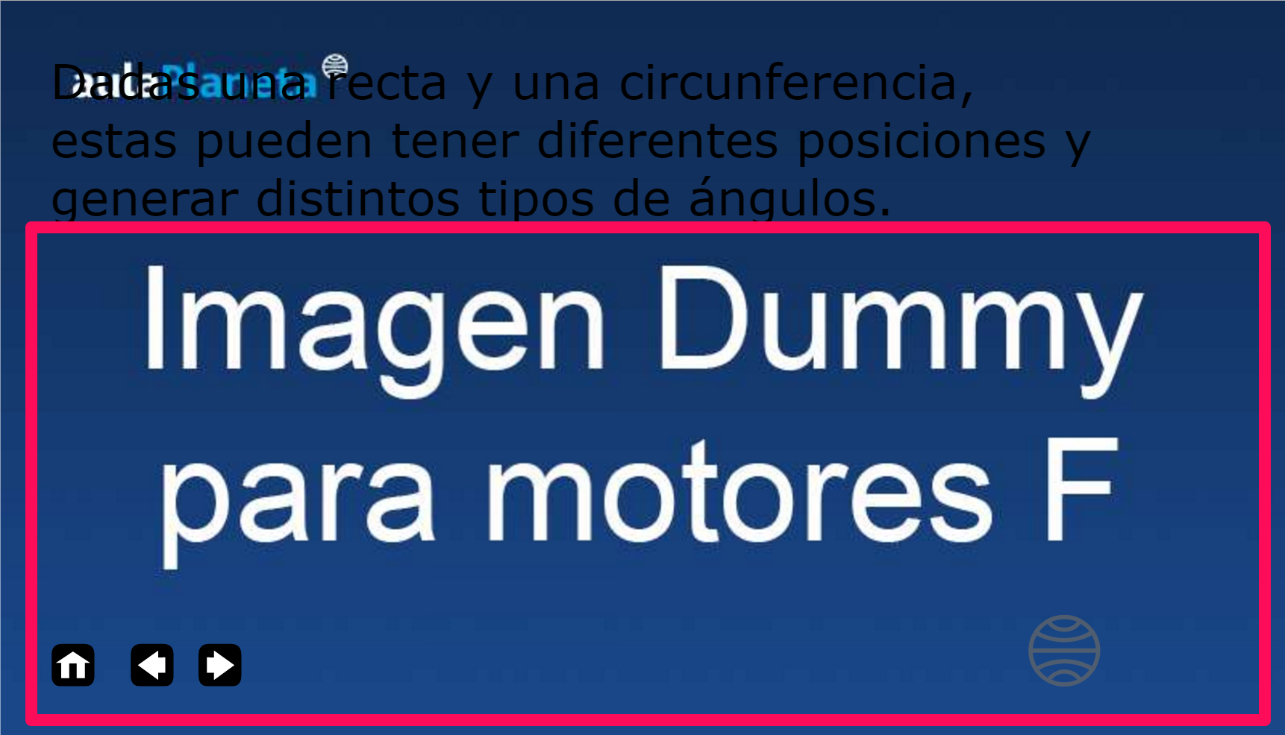 Circunferencia con varias rectas que la atraviesan, o que la tocan en un solo punto o queno la tocan. El fondo debe ser blanco y dejar espacio en la parte superior, pues hay un título que se debe ver en la imagen. Pantalla 2 | 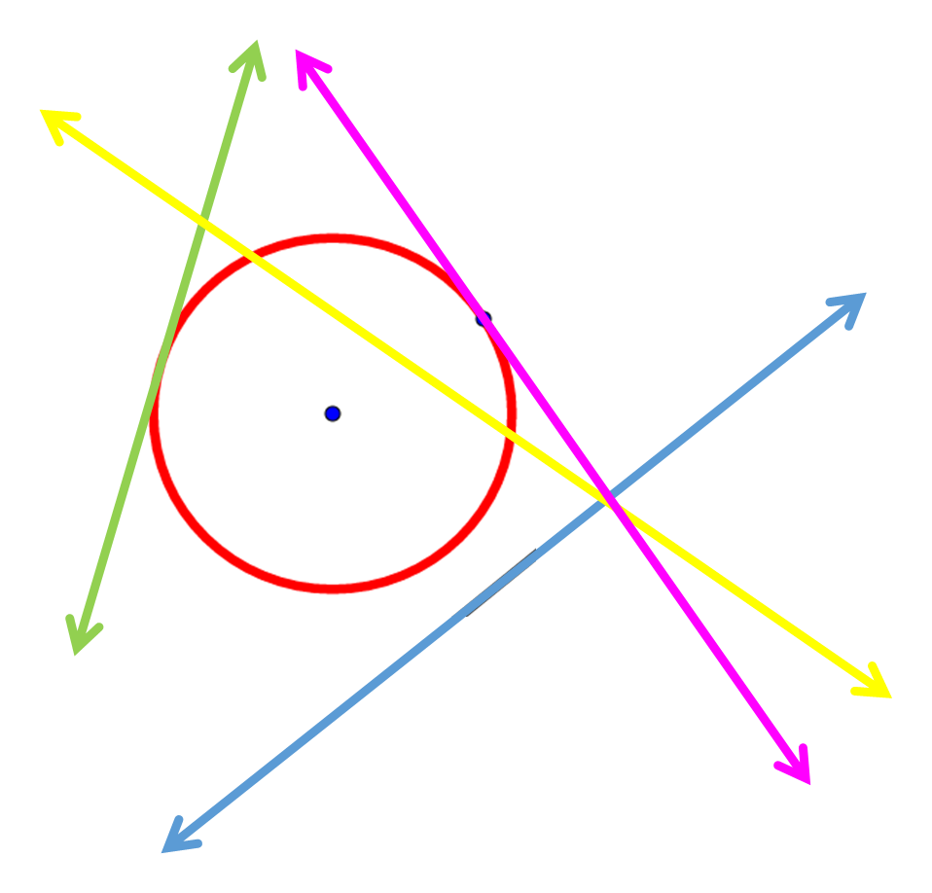
IMG03 | Ver descripción | Recurso Diaporama F1 | Ilustración | Contenido | MA_09_10_CO_REC160_IMG03.png | 950 x 608 px |  |  | 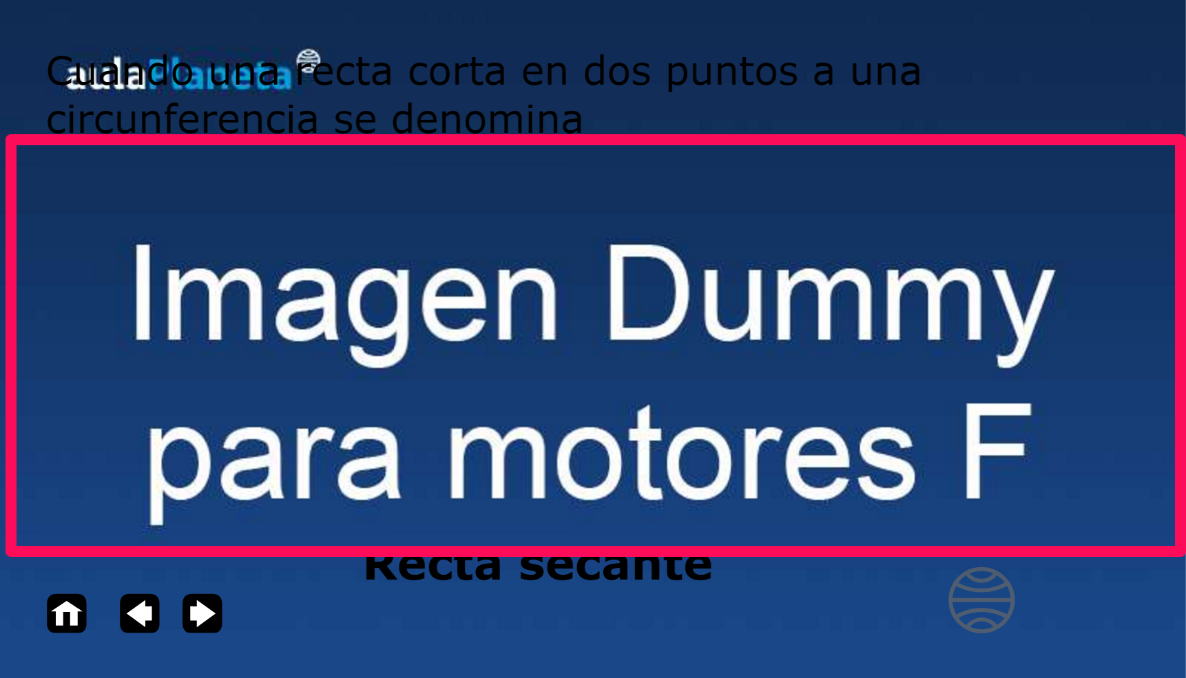 Circunferencia con una recta que la atraviesa, tocándola en dos puntos. El fondo debe ser blanco y dejar espacio en la parte superior, pues hay un título que se debe ver en la imagen. Pantalla 3 | 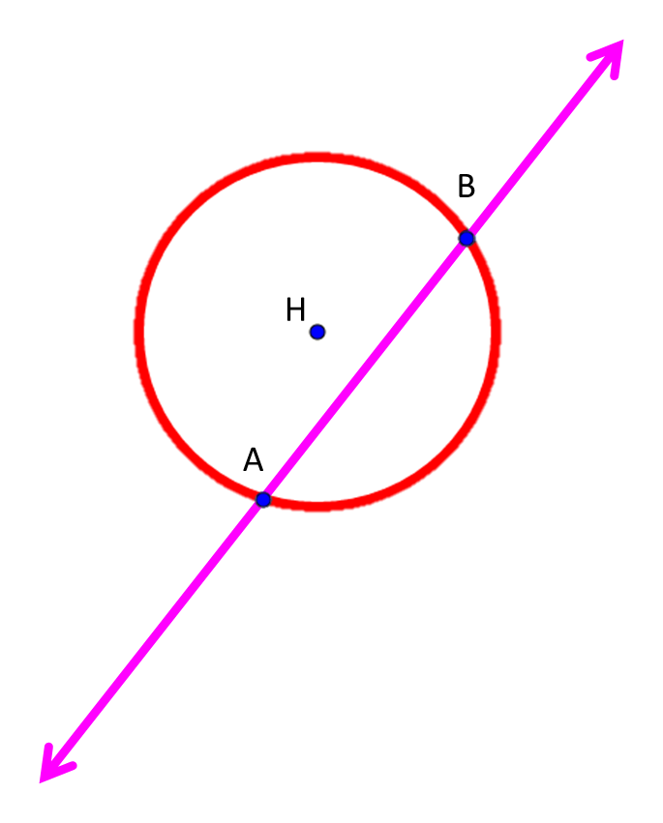
IMG04 | Ver descripción | Recurso Diaporama F1 | Ilustración | Contenido | MA_09_10_CO_REC160_IMG04.png | 950 x 608 px |  |  | Circunferencia con una recta que la toca en un solo punto. La t que estáen un extremo de la recta, debe ser en minúscula y en cursiva. El fondo debe ser blanco y dejar espacio en la parte superior, pues hay un título que se debe ver en la imagen. Pantalla 4 | 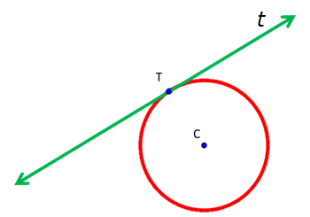
IMG05 | Ver descripción | Recurso Diaporama F1 | Ilustración | Contenido | MA_09_10_CO_REC160_IMG05.png | 950 x 608 px |  |  | Circunferencia con una recta que no la toca. La m que está en un extremo de la recta, debe ser en minúscula y en cursiva. El fondo debe ser blanco y dejar espacio en la parte superior, pues hay un título que se debe ver en la imagen. Pantalla 5 | 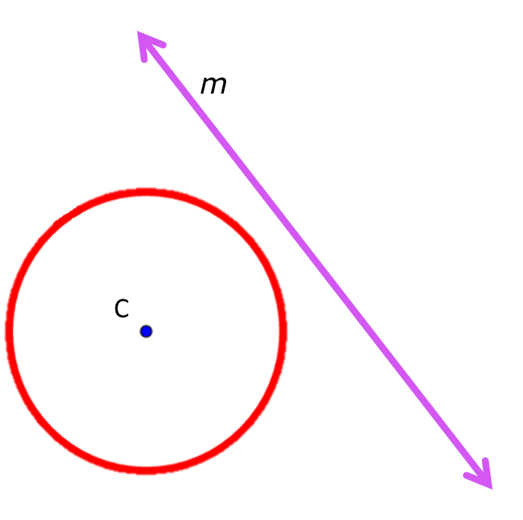
IMG06 | Ver descripción | Recurso Diaporama F1 |  | Contenido | MA_09_10_CO_REC160_IMG06.png | 950 x 608 px |  |  | 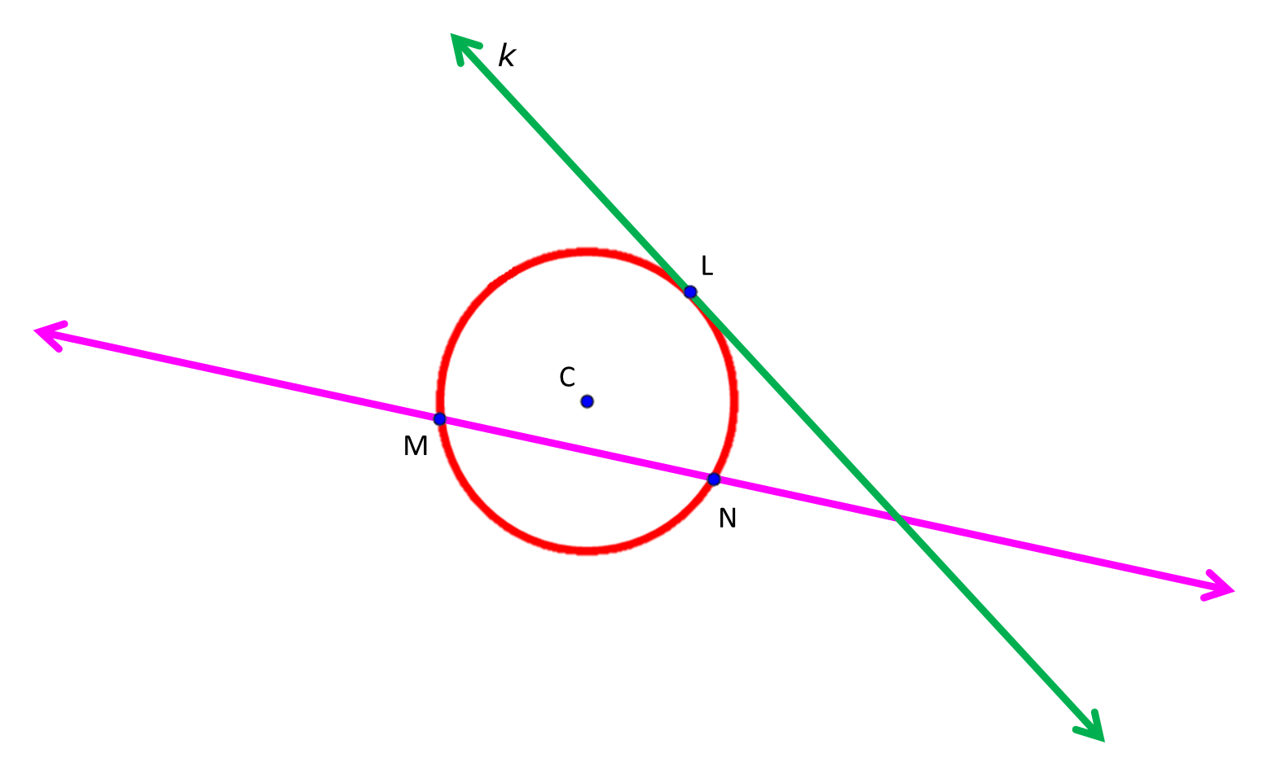 Circunferencia con una recta que la toca en un solo punto y otra que la toca en dos. La k que está en un extremo de la recta verde, debe ser en minúscula y en cursiva. El fondo debe ser blanco y dejar espacio en la parte superior, pues hay un título que se debe ver en la imagen. Pantalla 6
IMG07 | Ver descripción | Recurso Diaporama F1 | Ilustración | Contenido | MA_09_10_CO_REC160_IMG07.png | 950 x 608 px |  |  | Circunferencia con una recta que la toca en un solo punto y otra que la toca en dos. La k que está en un extremo de la recta verde, debe ser en minúscula y en cursiva. El fondo debe ser blanco y dejar espacio en la parte superior, pues hay un título que se debe ver en la imagen. Pantalla 6 | 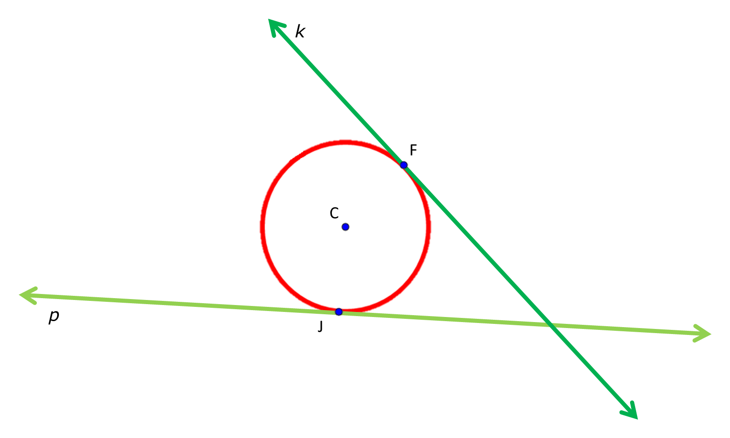
IMG08 | Ver descripción | Recurso Diaporama F1 | Ilustración | Contenido | MA_09_10_CO_REC160_IMG08.png | 950 x 608 px |  |  | Circunferencia con una recta que la toca en un solo punto y otra que la toca en dos. La k que está en un extremo de la recta verde, debe ser en minúscula y en cursiva. El fondo debe ser blanco y dejar espacio en la parte superior, pues hay un título que se debe ver en la imagen. Pantalla 7 | 